画面説明
SC_000_共通画面.xlsx
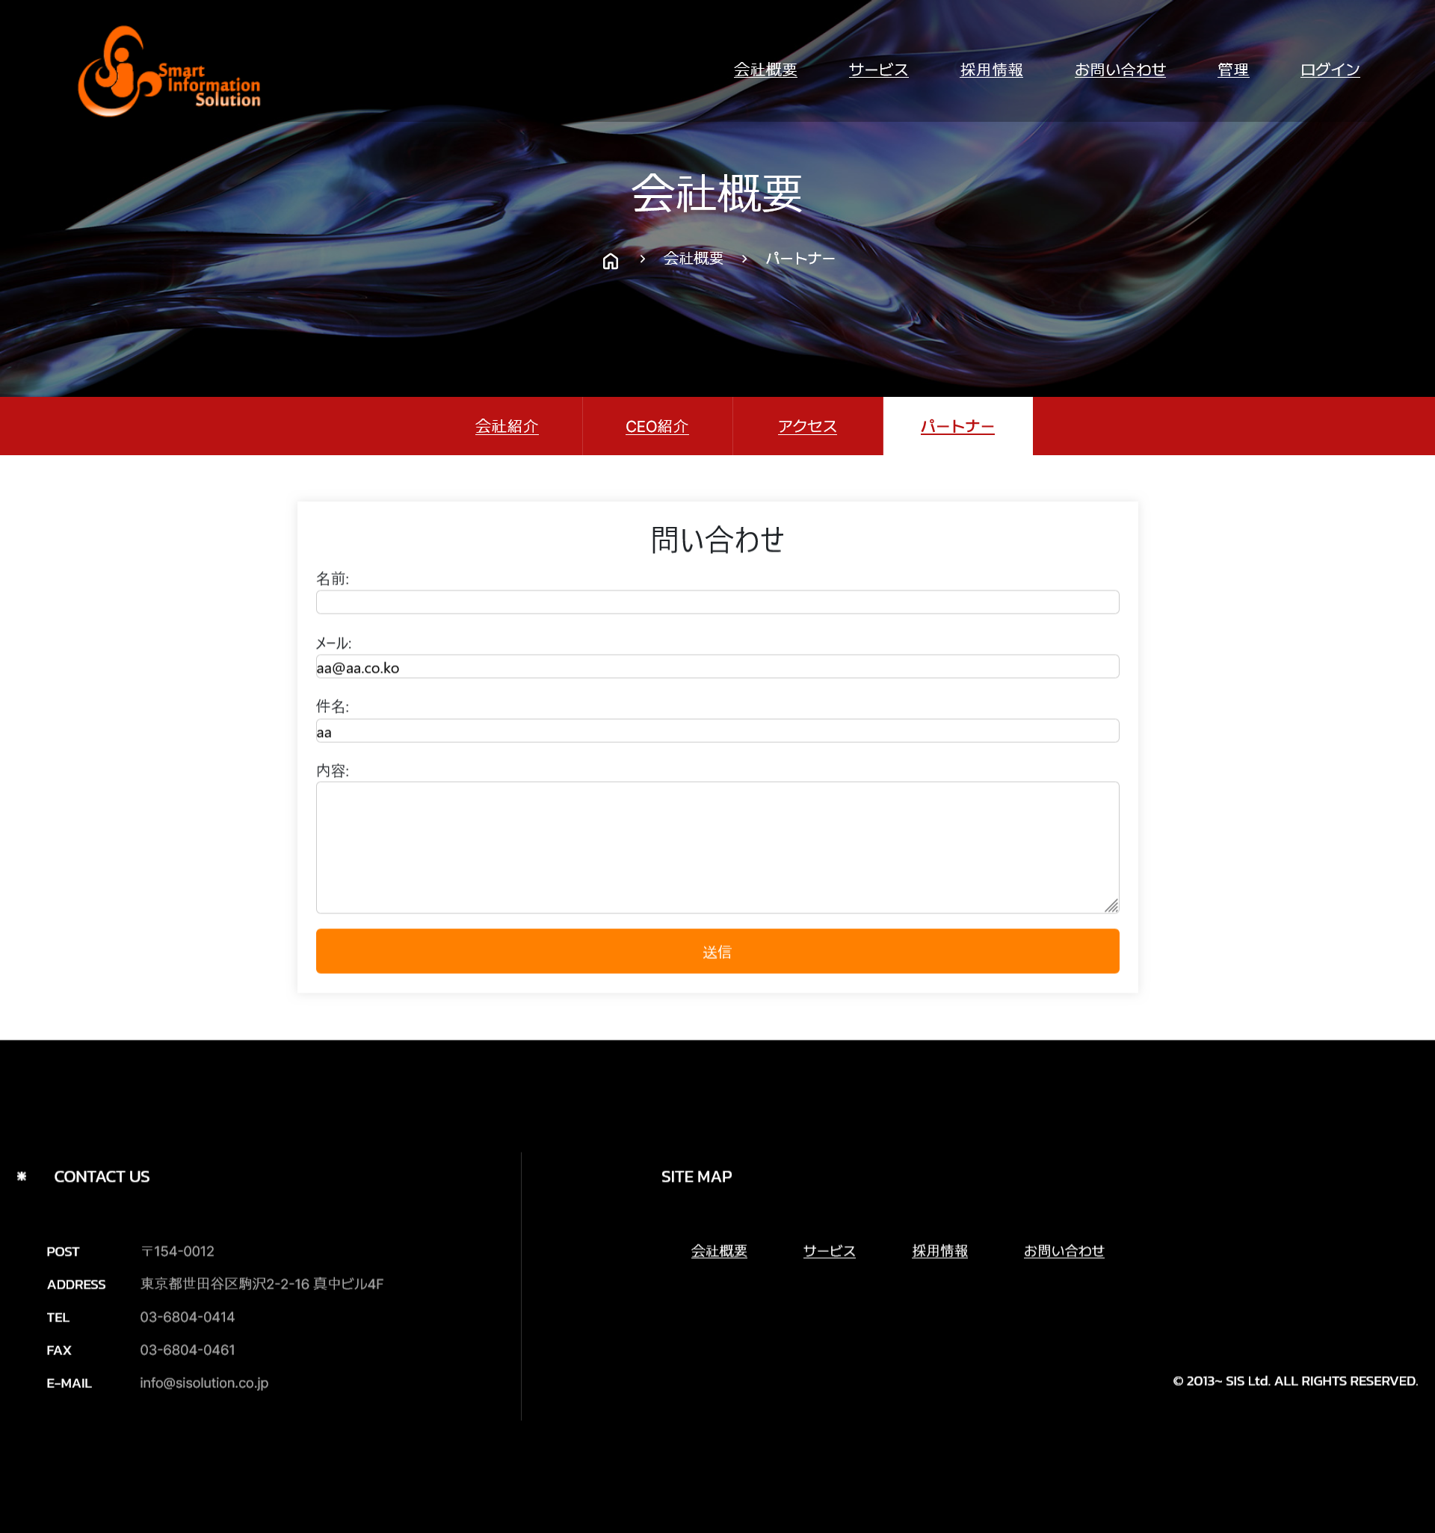 画面 | 遷移された場所 | 画面紹介 | 操作
 | メイン画面 | 会社紹介内容表示する画面 | メイン画面と会社概要のサブ画面に遷移
SC_002_会社概要_共通画面.xlsx

1
2
3
4
5
6
7
8
9

10

SC_000_共通画面.xlsx

26
35
27
36
37

